상품제안서
로얄스타 런던 실리콘 조리기구 2종 | 상품코드: S12911

 |  |  |  |  |  |  | 02-713-8555 | www.synergygift.co.kr
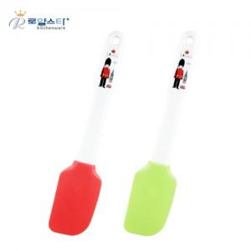

【상세/제작정보】

【인쇄/포장옵션】 | 기타 / 칼라박스

【공급단가】 | 수량 | 150~ | 500~ | 1,000~ | 2,000~ | 3,000~
*VAT별도 | 단가 | 3,240원 | 3,120원 | 3,000원 | 2,880원 | 2,810원

【상품 URL】 | https://www.synergygift.co.kr:443/src/goods_detail.php?gdno=12080

